エビデンス
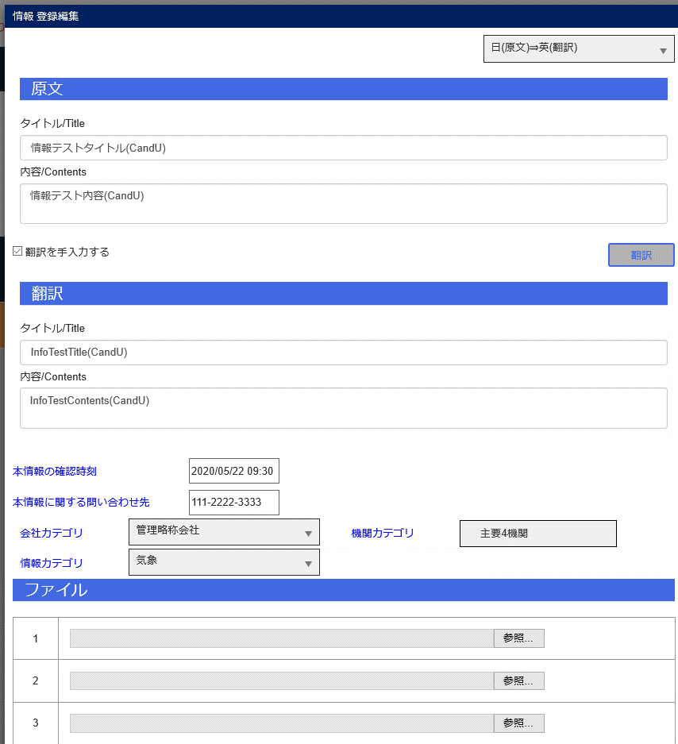
JCMG事案登録
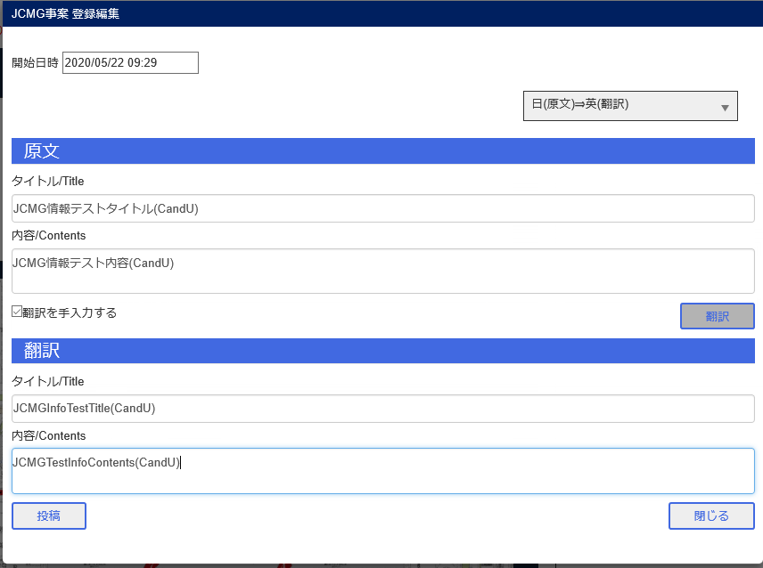

情報登録

エビデンス (2)
JCMG事案管理画面

Bユーザ情報登録編集画面表示
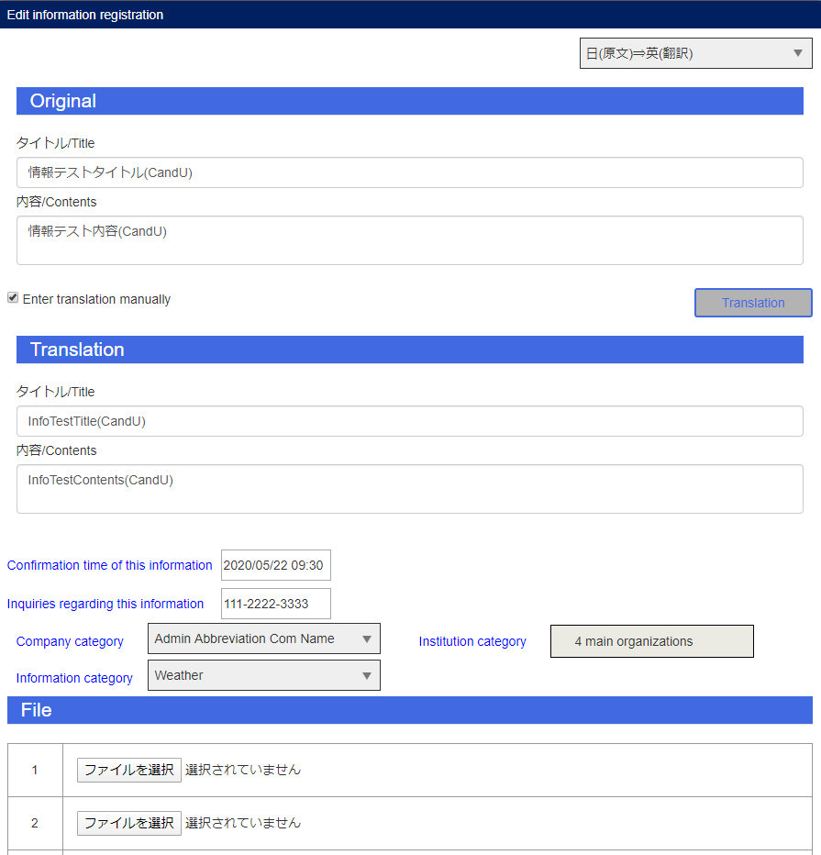

Bユーザ情報編集
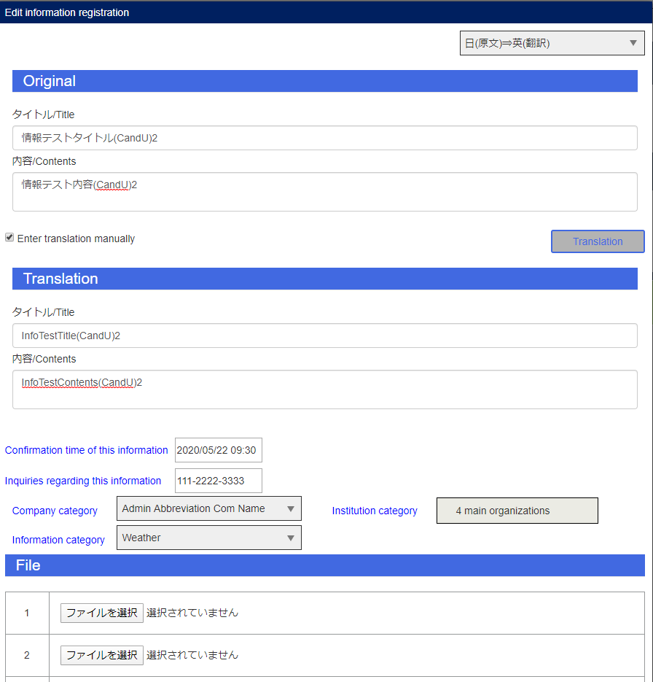

Aユーザ完了ボタン

Bユーザ投稿
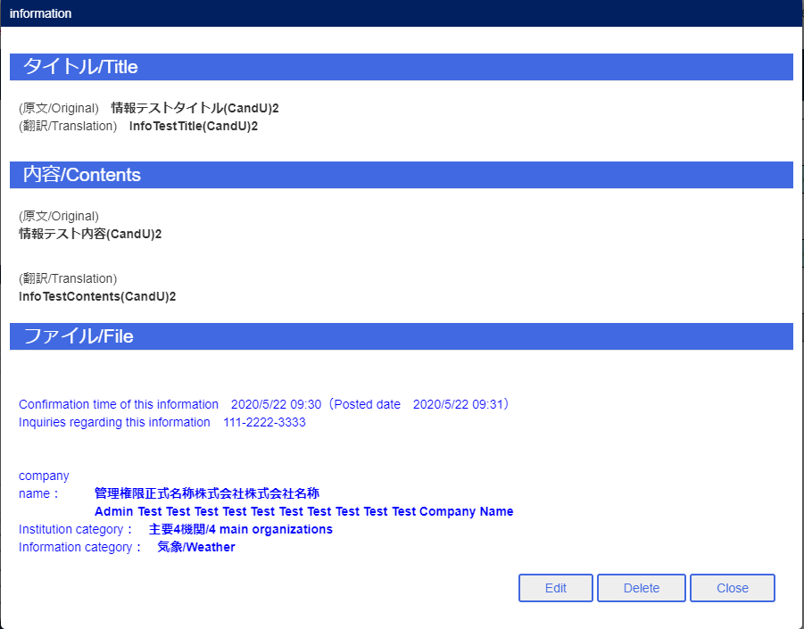

Aユーザポータル画面

Bユーザポータル画面

エビデンス (3)
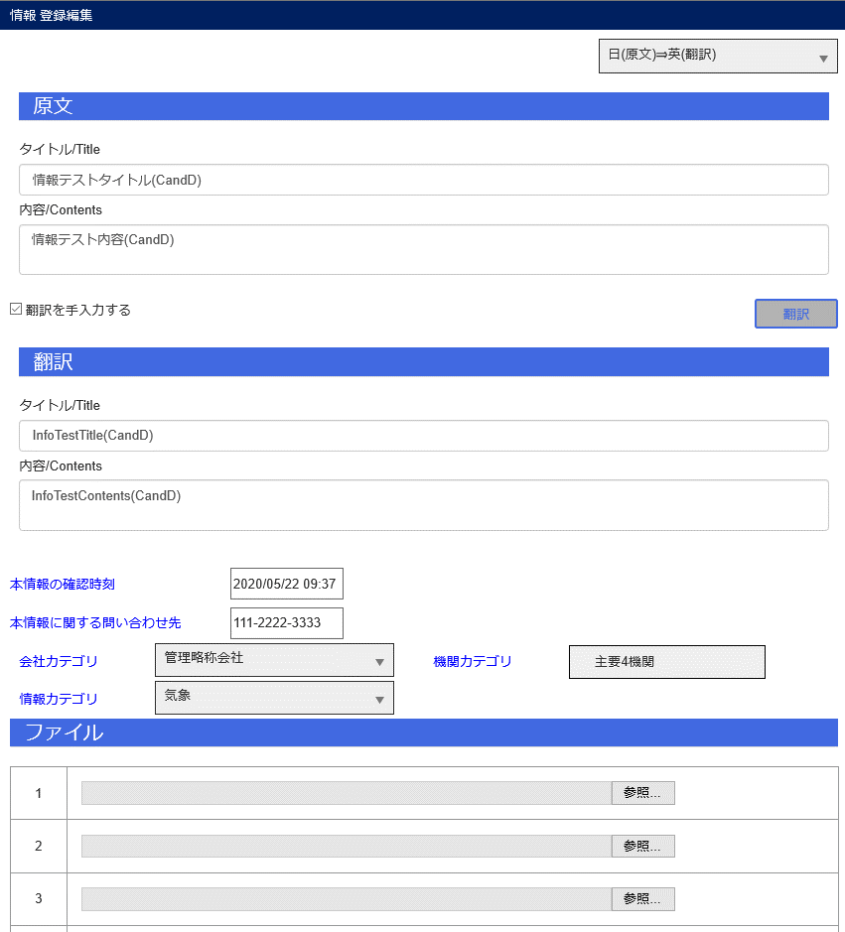
JCMG事案登録
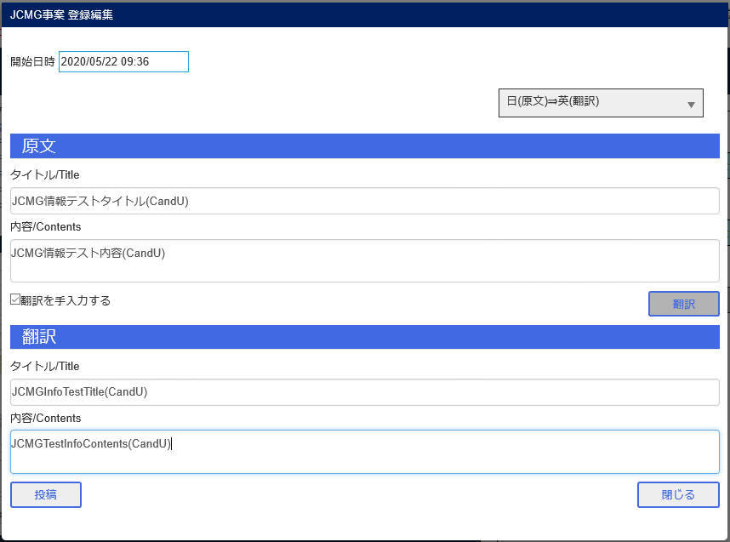

情報登録

エビデンス (4)
JCMG事案管理画面

Bユーザ情報表示画面
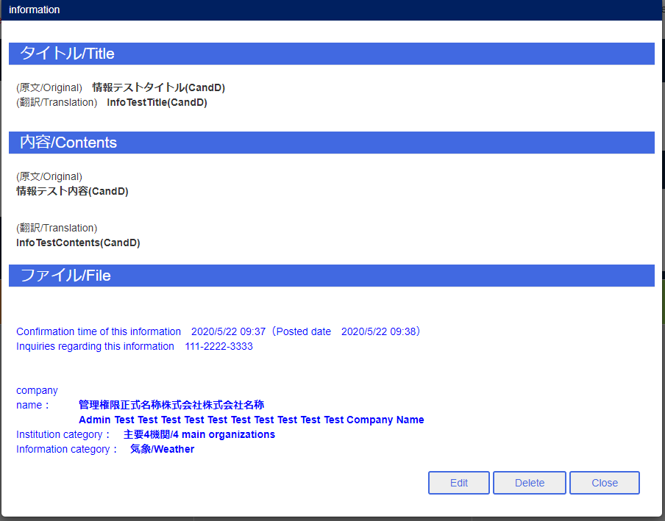

Aユーザ完了ボタン

Bユーザ削除ボタン
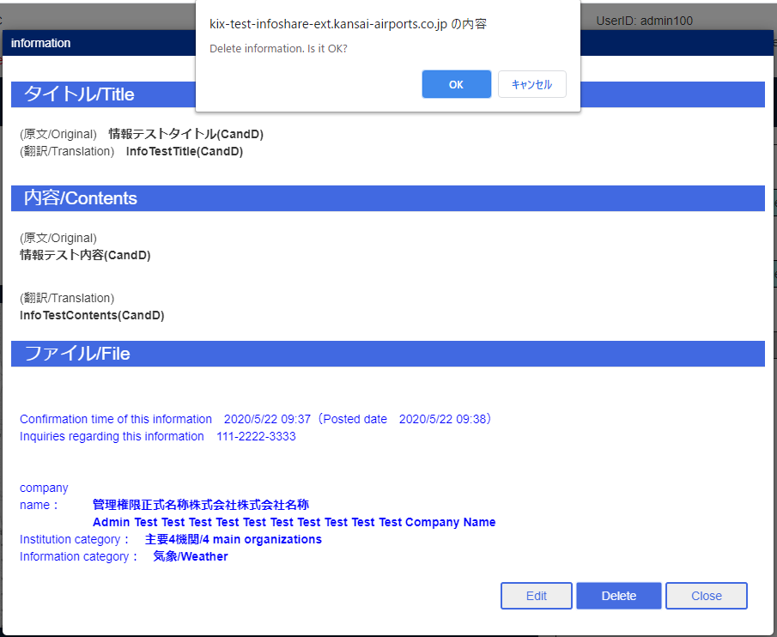

Aユーザポータル画面

Bユーザポータル画面

